Sheet1
Scene No. | 6
Quest Title | 拯救大海
Quest Log | 完成任务
Map No. | 29
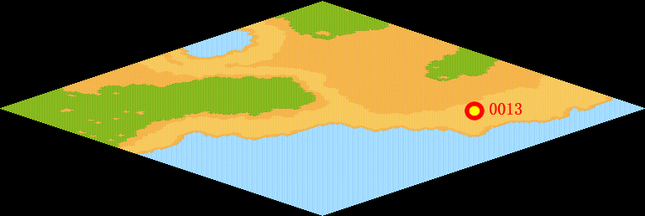
NPC No. | 13
Condition
Dialog | 谢谢，多亏了你，我们的大海有救了。
Select | 1：完成，2：取消
Result | 1 :关闭对话框 消除Qlog-0047-005 , 2 : 关闭对话框

NPC No. | 15
Condition
Dialog | 你把剩下的1个净化之气带给米米亚吧。
Select | 1：确定
Result | 1 :关闭对话框

ScriptFile | Qlog-0047-006.scr
 | Q0013-0047-006.scr
 | Q0015-0047-006.scr

